배송비(참고용)
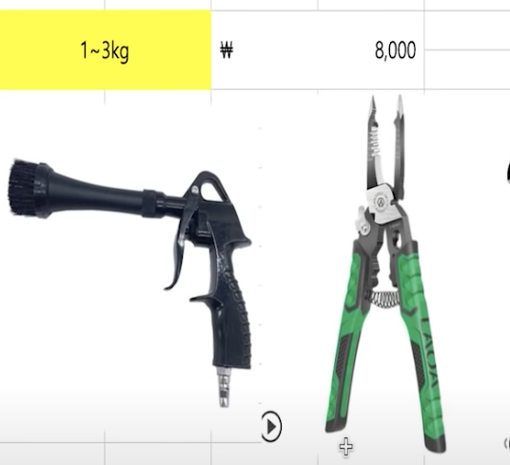
무게 | 평균 | * 배대지마다 다르므로, 참고용으로만 사용해주세요
1.0kg | ₩6,500
1.5kg | ₩7,500
2.0kg | ₩8,500
2.5kg | ₩9,500
3.0kg | ₩10,500
3.5kg | ₩11,500
4.0kg | ₩12,500
4.5kg | ₩13,500
5.0kg | ₩14,500
5.5kg | ₩15,500
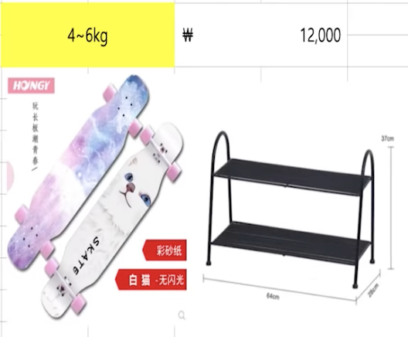
6.0kg | ₩16,500
6.5kg | ₩17,500
7.0kg | ₩18,500
7.5kg | ₩19,500
8.0kg | ₩20,500
8.5kg | ₩21,500
9.0kg | ₩22,500
9.5kg | ₩23,500
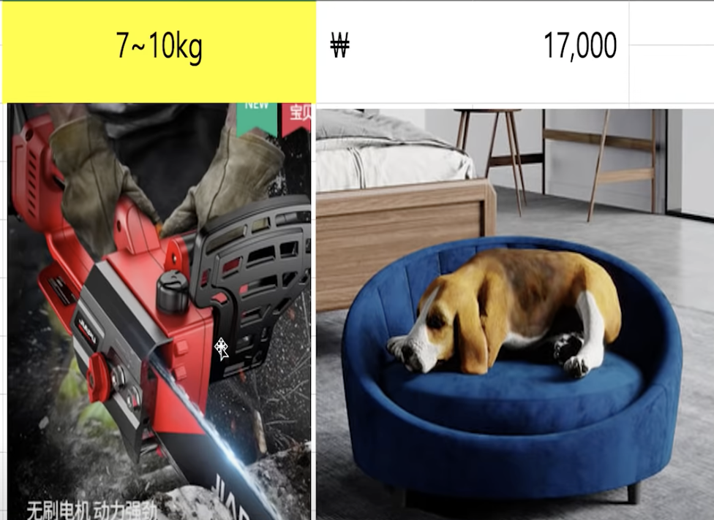
10.0kg | ₩24,500
10.5kg | ₩25,500
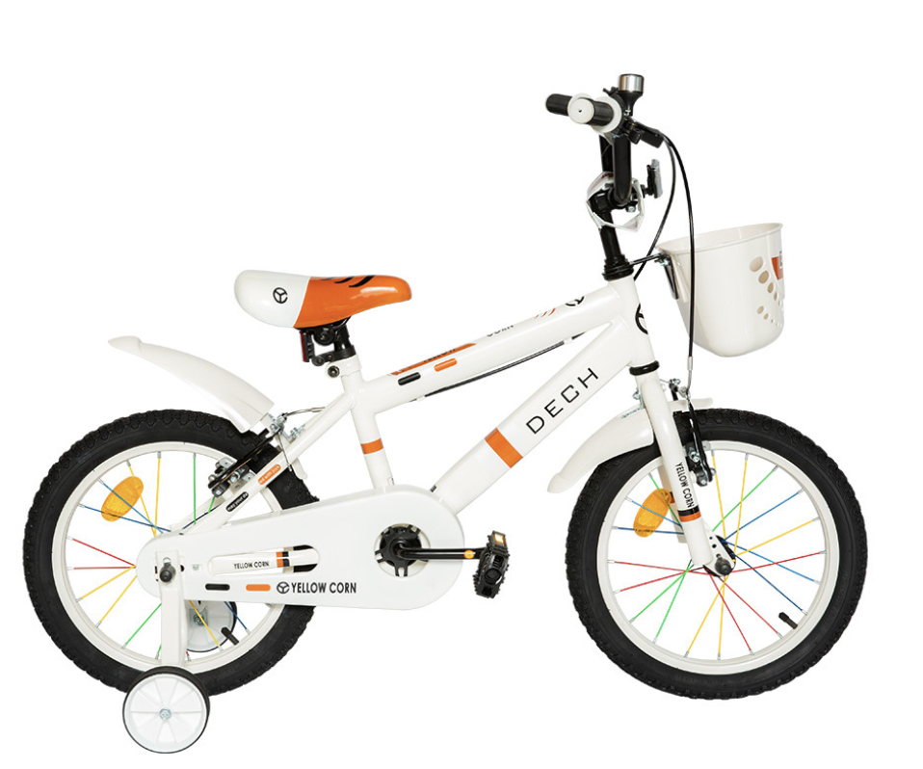
11.0kg | ₩26,500
11.5kg | ₩27,500
12.0kg | ₩28,500
12.5kg | ₩29,500
13.0kg | ₩30,500
13.5kg | ₩31,500
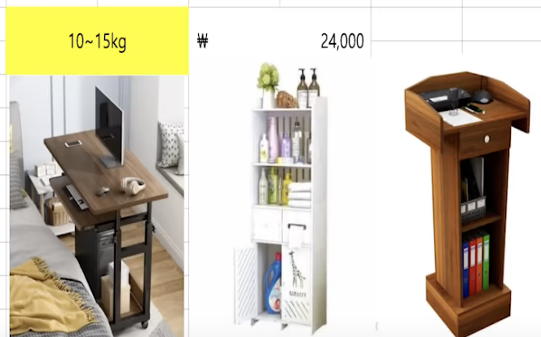
14.0kg | ₩32,500
14.5kg | ₩33,500
15.0kg | ₩34,500
15.5kg | ₩35,500
16.0kg | ₩36,500
16.5kg | ₩37,500
17.0kg | ₩38,500
17.5kg | ₩39,500
18.0kg | ₩40,500
18.5kg | ₩41,500
19.0kg | ₩42,500
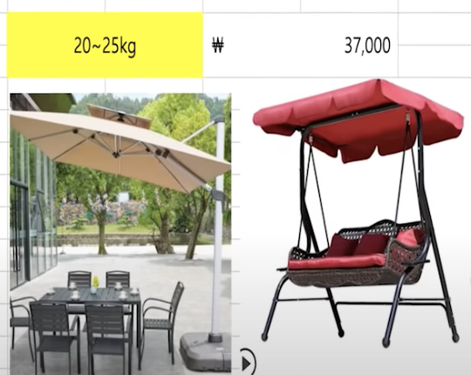
19.5kg | ₩43,500
20.0kg | ₩44,500
20.5kg | ₩45,500
21.0kg | ₩46,500
21.5kg | ₩47,500
22.0kg | ₩48,500
22.5kg | ₩49,500
23.0kg | ₩50,500
23.5kg | ₩51,500
24.0kg | ₩52,500
24.5kg | ₩53,500
25.0kg | ₩54,500
25.5kg | ₩55,500
26.0kg | ₩56,500
26.5kg | ₩57,500
27.0kg | ₩58,500
27.5kg | ₩59,500
28.0kg | ₩60,500
28.5kg | ₩61,500
29.0kg | ₩62,500
29.5kg | ₩63,500
30.0kg | ₩64,500
30.5kg | ₩65,500
31.0kg | ₩66,500
31.5kg | ₩67,500
32.0kg | ₩68,500
32.5kg | ₩69,500
33.0kg | ₩70,500
33.5kg | ₩71,500
34.0kg | ₩72,500
34.5kg | ₩73,500
35.0kg | ₩74,500
35.5kg | ₩75,500
36.0kg | ₩76,500
36.5kg | ₩77,500
37.0kg | ₩78,500
37.5kg | ₩79,500
38.0kg | ₩80,500
38.5kg | ₩81,500
39.0kg | ₩82,500
39.5kg | ₩83,500
40.0kg | ₩84,500
40.5kg | ₩85,500
41.0kg | ₩86,500
41.5kg | ₩87,500
42.0kg | ₩88,500
42.5kg | ₩89,500
43.0kg | ₩90,500
43.5kg | ₩91,500
44.0kg | ₩92,500
44.5kg | ₩93,500
45.0kg | ₩94,500
45.5kg | ₩95,500
46.0kg | ₩96,500
46.5kg | ₩97,500
47.0kg | ₩98,500
47.5kg | ₩99,500
48.0kg | ₩100,500
48.5kg | ₩101,500
49.0kg | ₩102,500
49.5kg | ₩103,500
50.0kg | ₩104,500
50.5kg | ₩105,500
51.0kg | ₩106,500
51.5kg | ₩107,500
52.0kg | ₩108,500
52.5kg | ₩109,500
53.0kg | ₩110,500
53.5kg | ₩111,500
54.0kg | ₩112,500
54.5kg | ₩113,500
55.0kg | ₩114,500
55.5kg | ₩115,500
56.0kg | ₩116,500
56.5kg | ₩117,500
57.0kg | ₩118,500
57.5kg | ₩119,500
58.0kg | ₩120,500
58.5kg | ₩121,500
59.0kg | ₩122,500
59.5kg | ₩123,500
60.0kg | ₩124,500
60.5kg | ₩125,500
61.0kg | ₩126,500
61.5kg | ₩127,500
62.0kg | ₩128,500
62.5kg | ₩129,500
63.0kg | ₩130,500
63.5kg | ₩131,500
64.0kg | ₩132,500
64.5kg | ₩133,500
65.0kg | ₩134,500
65.5kg | ₩135,500
66.0kg | ₩136,500
66.5kg | ₩137,500
67.0kg | ₩138,500
67.5kg | ₩139,500
68.0kg | ₩140,500
68.5kg | ₩141,500
69.0kg | ₩142,500
69.5kg | ₩143,500
70.0kg | ₩144,500
70.5kg | ₩145,500
71.0kg | ₩146,500
71.5kg | ₩147,500
72.0kg | ₩148,500
72.5kg | ₩149,500
73.0kg | ₩150,500
73.5kg | ₩151,500
74.0kg | ₩152,500
74.5kg | ₩153,500
75.0kg | ₩154,500
75.5kg | ₩155,500

★카테고리설정
카테고리 목록(스스기준)
기타캠핑용품
기타소형기계
기타헬스용품
기타주방가전
기타문구용품
기타낚시공구
기타주방가구
차량용장식소품
일반자전거
기타주방잡화
유니폼/단체복
게임>보드게임
농기구
기타장식용품
화분받침
불교용품
반려용품>티셔츠/후드
커피머신부속품
인테리어조명
기타측정기
본인만의 카테고리가 생기면
추가해주시면 됩니다
기타전동공구
기타전기용품

